Лист2
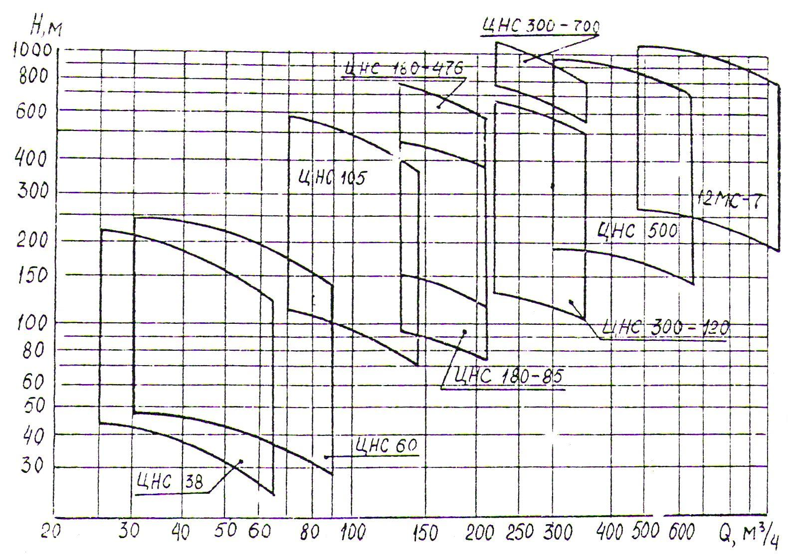
Показники | позначення | значення | од.вимі рювання |  |  | Нвдоп , допустима висота всмоктування
Глибина шахти |  | 300 | м |  |  | 3 | 4 | 5
Нормальний добовий приток води |  | 5260 | м3/год
Максимальний добовий приток води |  | 8150 | м3/год |  |  | К -коефіцієнт, від кількості напірних трубопроводів
Тривалість підвищеного притоку води | п | 60 | діб
Питома маса (щільність) | ,кг/м3 | 1020 | кг/м3 |  |  | при2 | при 3
Розрахунковий час роботи установки напротязі доби по відкачуванню нормального притоку | Т | 20 | год |  |  | 1 | 0.752
Розрахункова годинна подача установки |  | 263 | м3/год |  |  | до всмоктуючого трубопровод
Геометрична висота | Нг | 304 | м |  |  | 25 | 50
Розрахунковий напір | Нр | 328 | м
Обираємо насос | ВНС | 300 | 120
Оптимальний зовнішній діаметр напірного трубопроводу | dн | 0.186 | мм | 0.194 | dн | розрахунковий опір матеріалу труб
Діаметр всмоктувального трубопроводу | dвс | 0.236 | мм | 0.245 | dвс | Ст10 | Ст20 |  |  | Графік областей промислового використання насосів ВНС(ЦНС)
Товщина стінки напірного трубопроводу | δн | 2.9 | мм |  |  | 196 | 242
Товщина стінки всмоктуючого трубопроводу | δвс | 2.9 | мм
коефіцієнт запасу міцності | п | 1.4
тиск в нижній частині трубопроводу | р | 3.3 | мПа
зовнішній діаметр труби | dз |  | мм |  |  | Напір h0 при нульовій подачі
швидкість корозійного зносу зовнішньої поверхні труб | α1 | 0.15 | мм/рік |  |  | ВНС 300-120
швидкість корозійного зносу внутрішньої поверхні труб | α2 | 0.1 | мм/рік |  |  | 66.3
коефіцієнт, який враховує мінусовий допуск товщини стінки | К1 | 13.5
постійна трубопроводу | R | 0.0004 |  |  | Витрата | 0 | 75 | 150 | 225 | 300 | 375
кількість робочих коліс | Z | 4.9520361991 |  | 5 | , м3/год
 |  |  |  |  | Напір | 304 | 306 | 312 | 322 | 336 | 353
 |  |  |  |  | , м
значення обирається за графіком на одне робоче колесо |  |  |  |  | hо,м | 66.3 | 67.5 | 67.5 | 65 | 60 | 50
значення обирається за графіком на одне робоче колесо |  |  |  |  | η | 0 | 0.36 | 0.56 | 0.72 | 0.68 | 0.64
значення обирається за графіком на одне робоче колесо |  |  |  |  | Нв доп | - | - | - | 6.2 | 4.3 | 1.3
 |  |  |  |  | Н,м | 331.5 | 337.5 | 337.5 | 325 | 300 | 250 | Робочий режим
 |  |  |  |  |  |  |  |  |  |  |  | , м3/год | , м | η | Нв доп,м | Н,м
 |  |  |  |  |  |  |  |  |  |  |  | 0 | 304 | 0 | - | 331.5
 |  |  |  |  |  |  |  |  |  |  |  | 75 | 306 | 0.36 | - | 337.5
 |  |  |  |  |  |  |  |  |  |  |  | 150 | 312 | 0.56 | - | 337.5
 |  |  |  |  |  |  |  |  |  |  |  | 225 | 322 | 0.72 | 6.2 | 325
 |  |  |  |  |  |  |  |  |  |  |  | 300 | 336 | 0.68 | 4.3 | 300
 |  |  |  |  |  |  |  |  |  |  |  | 375 | 353 | 0.64 | 1.3 | 250

